Tabele zbiorcze
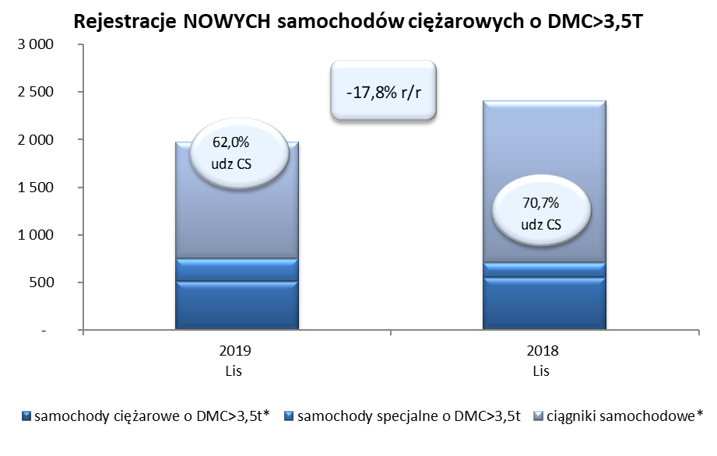
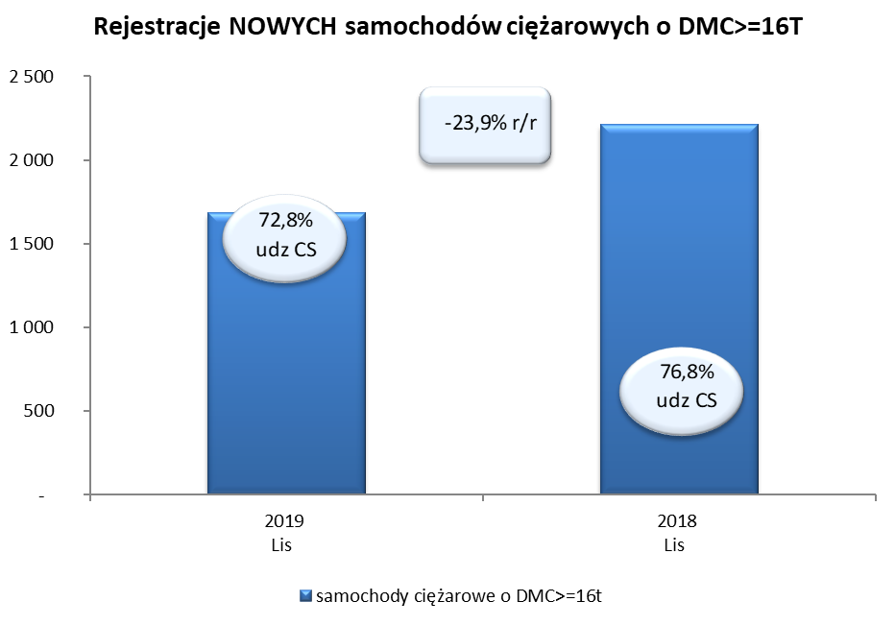
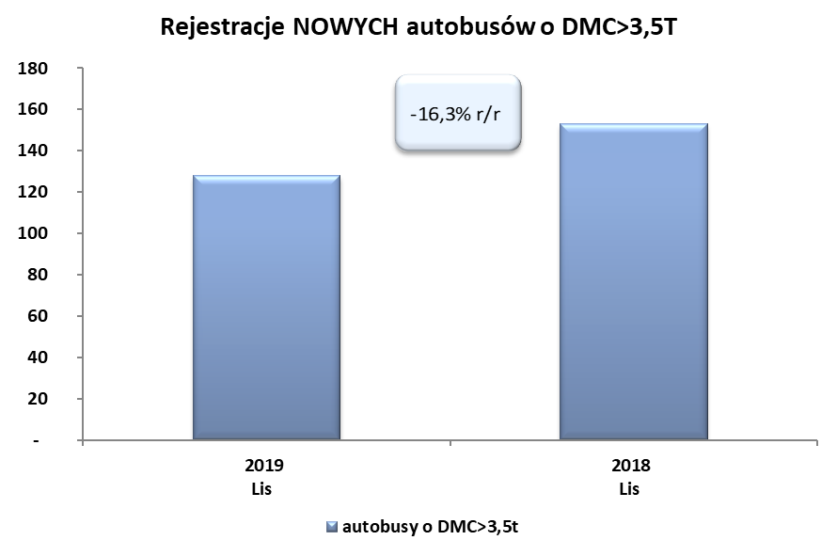
PZPM na podstawie danych CEP (MC) |  |  |  |  |  | 05/12/2019
 |  |  |  |  |  | sztuki
PIERWSZE REJESTRACJE NOWYCH POJAZDÓW UŻYTKOWYCH O DMC>3,5T
 | 2019 Lis | 2018 Lis | % zmiana r/r | 2019 Sty - Lis | 2018 Sty - Lis | % zmiana r/r
SAMOCHODY CIĘŻAROWE - RAZEM | 1,976 | 2,404 | -17.8% | 26,689 | 27,854 | -4.2%
samochody ciężarowe o DMC>3,5t* | 511 | 552 | -7.4% | 6,319 | 6,266 | 0.8%
samochody specjalne o DMC>3,5t | 239 | 153 | 56.2% | 1,066 | 810 | 31.6%
ciągniki samochodowe* | 1,226 | 1,699 | -27.8% | 19,304 | 20,778 | -7.1%
AUTOBUSY - RAZEM | 128 | 153 | -16.3% | 2,324 | 2,501 | -7.1%
autobusy o DMC>3,5t | 128 | 153 | -16.3% | 2,324 | 2,501 | -7.1%
RAZEM POJAZDY UŻYTKOWE | 2,104 | 2,557 | -17.7% | 29,013 | 30,355 | -4.4%
*/ Nie uwzgledniono rejestracji własnych marek krajowych producentów

